Titelblatt
Tabelle
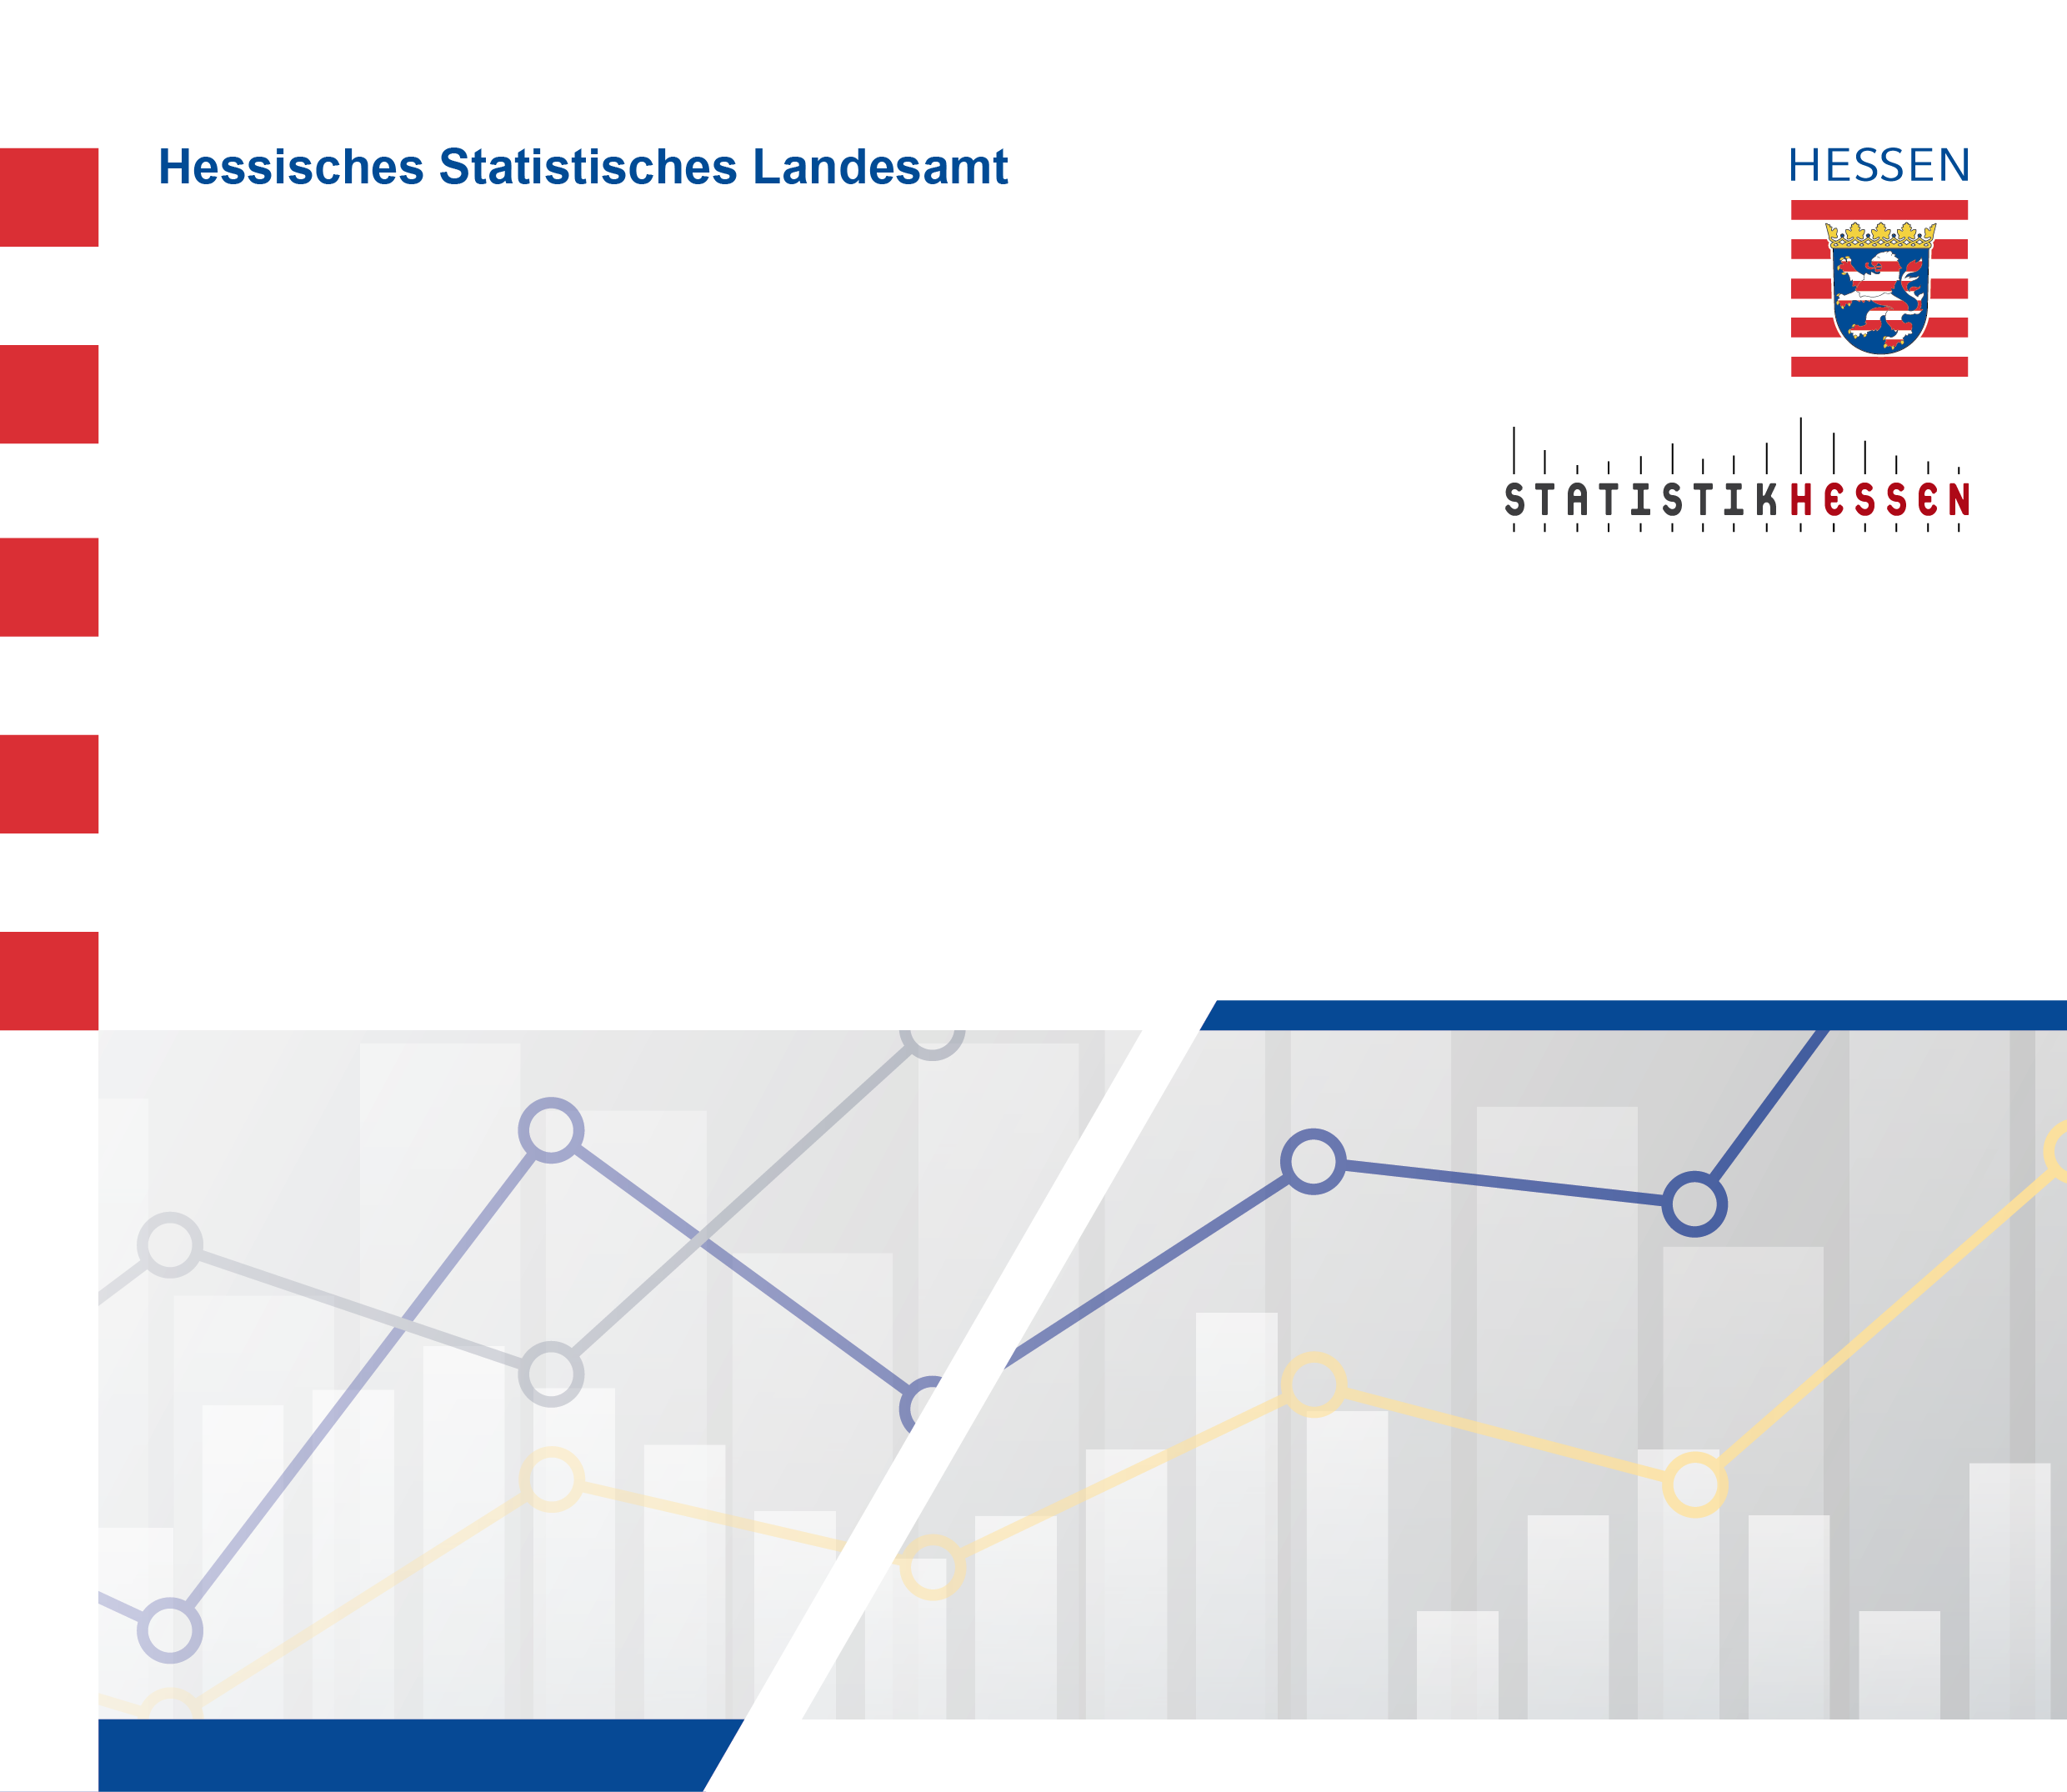
 |  | September 2026
 | Betriebe, tätige Personen und Umsatz
 | im Verarbeitenden Gewerbe (einschl. Bergbau
 | und Gewinnung von Steinen und Erden)
 | in Hessen im Juni 2026

 | (Betriebe mit im Allgemeinen 50 und mehr tätigen Personen)

